Distribución PAC
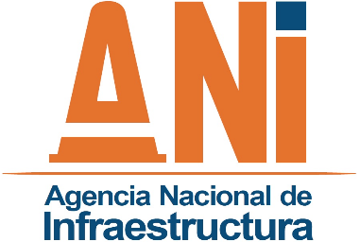 |  | SISTEMA INTEGRADO DE GESTIÓN |  |  | Código: | GADF-F-015
 |  | PROCESO | GESTIÓN ADMINISTRATIVA Y FINANCIERA |  | Versión: | 001
 |  | FORMATO | DISTRIBUCIÓN DEL PAC DE RECURSOS PROPIOS VIGENCIA |  | Fecha: | 2013-11-14

CODIGO ORGANO EJECUTOR |  |  | 241300
Obj | GASTOS DE | GASTOS | TRANSF. | TRANSF. | INVERSION | TOTAL
Mes | PERSONAL | GENERALES | CORRIENTES | CAPITAL | ORDINARIA | MES
VIGENCIA:
ENE
FEB
MAR
ABR
MAY
JUN
JUL
AGO
SEP
OCT
NOV
DIC
SUBTOTAL | 0 | 0 | 0 | 0.00 | 0.00 | 0.00
RESERVAS Y CUENTAS
ENE
FEB
MAR
ABR
MAY
JUN
JUL
AGO
SEP
OCT
NOV
DIC
SUBTOTAL | 0.00 | 0.00 | 0.00 | 0.00 | 0.00 | 0.00
TOTAL |  |  |  |  |  | 0.00

Fecha actualización:

NOMBRE (ELABORÓ): |  |  |  |  | NOMBRE(APROBÓ):

Firma |  |  |  |  | Firma

